Risk Seviye Tanımları
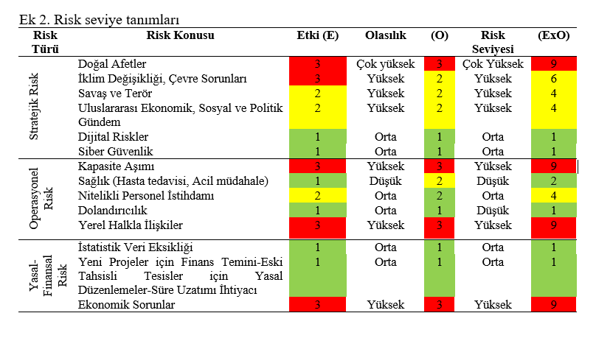
BİLGİ

